Sheet1
文章链接 | 贴图 | 日期
http://ent.ifeng.com/tv/news/zongyi/detail_2014_02/04/33545298_0.shtml | 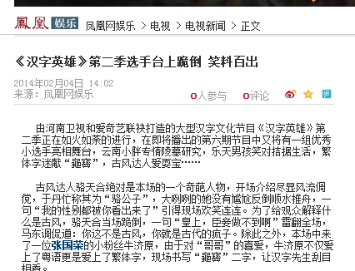 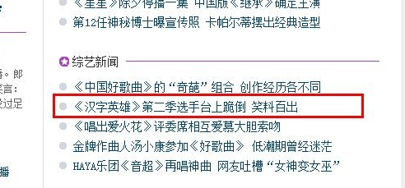 | 2014-02-06

